상품제안서
로지텍 M235 무선 마우스(블랙) | 상품코드: F14394

 |  |  |  |  |  |  | 02-412-0044 | www.easy1.co.kr
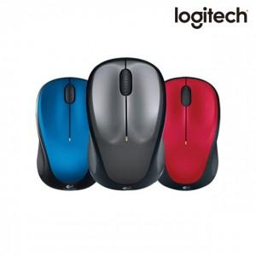

【상세/제작정보】 | ★블랙 색상만 진행 가능합니다.★

【인쇄/포장옵션】 | 레이저 / 포장지포장

【공급단가】 | 수량 | 100~ | 300~ | 500~ | 1,000~ | 3,000~
*VAT별도 | 단가 | 25,920원 | 24,960원 | 24,000원 | 23,040원 | 22,460원

【상품 URL】 | https://dev.easy1.co.kr:443/src/goods_detail.php?gdno=14394

